Arkusz1
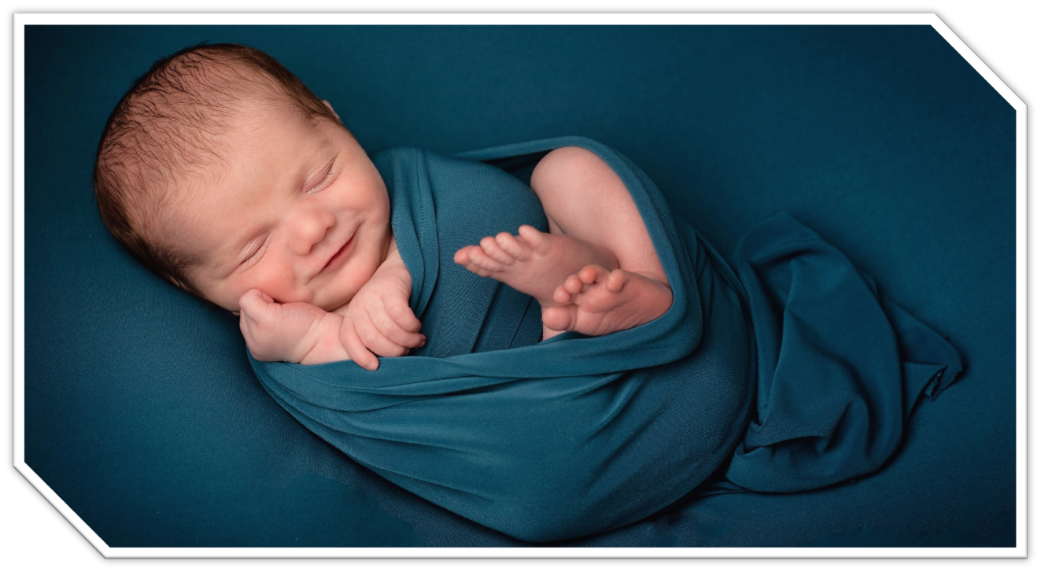 
Preisliste Herbst/Winter 2022 - 2023

 |  |  |  | Preisliste Herbst / Winter 2022-2023
 |  |  |  | Lieferung ab Ende August 2022
 |  |  |  | Frei Haus ab 250 EUR

 | S | Art.-Nr. | Farbcode | Bezeichnung | EAN-Code | VE | Listenpreis | UVP | Bestellte Menge
 | 1. | AL2006 | 03 | Winterfußsack Active Babyschale schwarz-schwarz | 4897015974534 | 10 | 11.00 € | 22.00 €
 |  |  | 04 | Winterfußsack Active Babyschale rosa-rosa | 4260315694523 | 10
 |  |  | 05 | Winterfußsack Active Babyschale rot-rot | 4260315694530 | 10
 |  |  | 08 | Winterfußsack Active Babyschale beige-whitewash | 4897015974855 | 10
 |  |  | 11 | Winterfußsack Active Babyschale marine-marine | 4897015974848 | 10
 |  |  | 12 | Winterfußsack Active Babyschale schwarz-hellgrau | 4897015974800 | 10
 |  |  | 13 | Winterfußsack Active Babyschale schwarz-rosa | 4897015974824 | 10
 |  |  | 14 | Winterfußsack Active Babyschale schwarz-rot | 4897015974817 | 10
 |  |  | 40 | Winterfußsack Active Babyschale dunkelgrau- schwarz | 4260315692222 | 10
 |  |  | 76 | Winterfußsack Active Babyschale. hellgrau- whitewash | 4260315692994 | 10
 | 2. | AL2201 | 03 | Winterfußsack Active Kinderw. schwarz-schwarz | 4260315692925 | 10 | 12.50 € | 25.00 €
 |  |  | 04 | Winterfußsack Active Kinderw. rosa-rosa | 4260315694547 | 10
 |  |  | 05 | Winterfußsack Active Kinderw. rot-rot | 4260315694554 | 10
 |  |  | 08 | Winterfußsack Active Kinderw. beige-whitewash | 4260315692932 | 10
 |  |  | 11 | Winterfußsack Active Kinderw. marine-marine | 4260315692949 | 10
 |  |  | 12 | Winterfußsack Active Kinderw. schwarz-hellgrau | 4260315692956 | 10
 |  |  | 13 | Winterfußsack Active Kinderw. schwarz-rosa | 4260315693298 | 10
 |  |  | 14 | Winterfußsack Active Kinderw. schwarz-rot | 4260315694561 | 10
 |  |  | 40 | Winterfußsack Active Kinderw. dunkelgrau- schwarz | 4260315692963 | 10
 |  |  | 76 | Winterfußsack Active Kinderw. Hellgrau- whitewash | 4260315692970 | 10
 | 3. | AL2203 | 03 | Winterfußsack Active Kinderw. schwarz-schwarz | 4897015970345 | 10 | 13.50 € | 27.00 €
 |  |  | 04 | Winterfußsack Active Kinderw. rosa-rosa | 4260315694578 | 10
 |  |  | 05 | Winterfußsack Active Kinderw. rot-rot | 4260315694585 | 10
 |  |  | 08 | Winterfußsack Active Kinderw. beige-whitewash | 4897015970406 | 10
 |  |  | 11 | Winterfußsack Active Kinderw. marine-marine | 4897015970376 | 10
 |  |  | 12 | Winterfußsack Active Kinderw. schwarz-hellgrau | 4897015970352 | 10
 |  |  | 13 | Winterfußsack Active Kinderw. rosa-rosa | 4897015970369 | 10
 |  |  | 14 | Winterfußsack Active Kinderw. rot-rot | 4897015973445 | 10
 |  |  | 40 | Winterfußsack Active Kinderw. dunkelgrau- schwarz | 4260315690402 | 10
 |  |  | 76 | Winterfußsack Active Kinderw. Hellgrau- whitewash | 4260315692987 | 10
 | 4. | AL2802P | 01 | Handwärmer mit Handytasche, dunkelgrau-schwarz | 4260315693830 | 10 | 9.99 € | 19.99 €
 |  |  | 49 | Handwärmer mit Handytasche, blau- marine | 4260315693700 | 10
 |  |  | 76 | Handwärmer mit Handytasche, hellgrau- whitewash | 4260315693717 | 10
 |  |  | 78 | Handwärmer mit Handytasche, dunkelgrau- rosa | 4260315694592 | 10
 |  |  | 79 | Handwärmer mit Handytasche, dunkelgrau-rot | 4260315694608 | 10
 | 5. | AL9009P | 01 | Handwärmer Alpin dunkelgrau-schwarz | 4260315692666 | 10 | 9.99 € | 19.99 €
 |  |  | 49 | Handwärmer Alpin blau- marine | 4260315692680 | 10
 |  |  | 76 | Handwärmer Alpin hellgrau- whitewsh | 4260315692673 | 10
 |  |  | 78 | Handwärmer Alpin dunkelgrau- rosa | 4260315694615 | 10
 |  |  | 79 | Handwärmer Alpin dunkelgrau-rot | 4260315694622 | 10
 | 6. | AL2004P | 01 | Winterfußsack Alpin Babyschale dunkelgrau-schwarz | 4260315693021 | 10 | 14.99 € | 29.99 €
 |  |  | 49 | Winterfußsack Alpin Babyschale blau-marine | 4260315693038 | 10
 |  |  | 76 | Winterfußsack Alpin Babyschale hellgrau- whitewash | 4260315693045 | 10
 |  |  | 78 | Winterfußsack Alpin Babyschale dunkelgrau- rosa | 4260315694639 | 10
 |  |  | 79 | Winterfußsack Alpin Babyschale dunkelgrau-rot | 4260315694646 | 10
 | 7. | AL2008P | 01 | Winterfußsack Alpin Babyschale dunkelgrau-schwarz | 4260315693755 | 10 | 24.99 € | 49.99 €
 |  |  | 49 | Winterfußsack Alpin Babyschale blau-marine | 4260315693762 | 10
 |  |  | 76 | Winterfußsack Alpin Babyschale hellgrau- whitewash | 4260315693779 | 10
 |  |  | 78 | Winterfußsack Alpin Babyschale dunkelgrau- rosa | 4260315694653 | 10
 |  |  | 79 | Winterfußsack Alpin Babyschale dunkelgrau-rot | 4260315694660 | 10
 | 8. | AL2277P | 01 | Winterfußsack Alpin Kinderw. dunkelgrau-schwarz | 4897015978143 | 10 | 19.99 € | 39.99 €
 |  |  | 49 | Winterfußsack Alpin Kinderw. blau- marine | 4897077120740 | 10
 |  |  | 76 | Winterfußsack Alpin Kinderw. hellgrau-whitewash | 4260315693069 | 10
 |  |  | 78 | Winterfußsack Alpin Kinderw. dunkelgrau- rosa | 4260315694677 | 10
 |  |  | 79 | Winterfußsack Alpin Kinderw. dunkelgrau-rot | 4260315694684 | 10
 | 9. | AL2280P | 01 | Winterfußsack Alpin Bugaboo dunkelgrau-schwarz | 4897015978174 | 10 | 29.99 € | 59.99 €
 |  |  | 49 | Winterfußsack Alpin Bugaboo blau- marine | 4897077120818 | 10
 |  |  | 76 | Winterfußsack Alpin Bugaboo hellgrau-whitewasch | 4260315693120 | 10
 |  |  | 78 | Winterfußsack Alpin Bugaboo dunkelgrau- rosa | 4260315694691 | 10
 |  |  | 79 | Winterfußsack Alpin Bugaboo dunkelgrau-rot | 4260315694707 | 10
 | 10. | AL2281P | 01 | Winterfußsack Alpin Kinderw. dunkelgrau-schwarz | 4260315693571 | 10 | 14.99 € | 29.99 €
 |  |  | 49 | Winterfußsack Alpin Kinderw. blau- marine | 4260315693793 | 10
 |  |  | 76 | Winterfußsack Alpin Kinderw. hellgrau- whitewash | 4260315693595 | 10
 |  |  | 78 | Winterfußsack Alpin Kinderw. dunkelgrau- rosa | 4260315694714 | 10
 |  |  | 79 | Winterfußsack Alpin Kinderw. dunkelgrau-rot | 4260315694721 | 10
 | 11. | MT9009LP | 61 | Lammfell Handwärmer Nordkap Kinderwagen beige | 4260315693212 | 5 | 29.90 € | 59.99 €
 |  |  | 62 | Lammfell Handwärmer Nordkap Kinderwagen marine | 4260315693229 | 5
 |  |  | 64 | Lammfell Handwärmer Nordkap Kinderwagen dunkelgrau | 4260315693236 | 5
 |  |  | 65 | Lammfell Handwärmer Nordkap Kinderwagen schwarz | 4260315693243 | 5
 | 12. | MT4021L | x | Lammfell Auflage Kinderwagen Nordkap, nature | 4897015972998 | 5 | 22.50 € | 45.00 €
 | 13. | MT4022L | x | Lammfell Auflage Babyschale Nordkap, nature | 4897077121143 | 5 | 20.00 € | 40.00 €
 | 14. | MT2200LP | 61 | Lammfellfußsack Nordkap Kinderwagen beige | 4897015973957 | 5 | 55.00 € | 110.00 €
 |  |  | 62 | Lammfellfußsack Nordkap Kinderwagen marine | 4260315692130 | 5
 |  |  | 64 | Lammfellfußsack Nordkap Kinderwagen dunkelgrau | 4897015972691 | 5
 |  |  | 65 | Lammfellfußsack Nordkap Kinderwagen schwarz | 4897015972615 | 5
 | 15. | MT2280LP | 61 | Lammfellfußsack Nordkap Bugaboo beige | 4897015972981 | 5 | 70.00 € | 140.00 €
 |  |  | 62 | Lammfellfußsack Nordkap Bugaboo marine | 4260315693168 | 5
 |  |  | 64 | Lammfellfußsack Nordkap Bugaboo dunkelgrau | 4897015974053 | 5
 |  |  | 65 | Lammfellfußsack Nordkap Bugaboo schwarz | 4897015974046 | 5
 | 16. | MT2450LP | 61 | Lammfellfußsack Nordkap Kinderwagen beige | 4897015970086 | 5 | 73.00 € | 146.00 €
 |  |  | 62 | Lammfellfußsack Nordkap Kinderwagen marine | 4260315692093 | 5
 |  |  | 64 | Lammfellfußsack Nordkap Kinderwagen dunkelgrau | 4897015970062 | 5
 |  |  | 65 | Lammfellfußsack Nordkap Kinderwagen schwarz | 4897015970055 | 5
 | 17. | MT2490LP | 61 | Lammfellfußsack Nordkap Kinderwagen beige | 4260315693816 | 5 | 75.00 € | 150.00 €
 |  |  | 62 | Lammfellfußsack Nordkap Kinderwagen marine | 4260315693823 | 5
 |  |  | 64 | Lammfellfußsack Nordkap Kinderwagen dunkelgrau | 4260315693465 | 5
 |  |  | 65 | Lammfellfußsack Nordkap Kinderwagen schwarz | 4260315693458 | 5

